Sheet1
미션! 에브리데이 DB 설계안
 |  |  |  | 설계자: 이의연

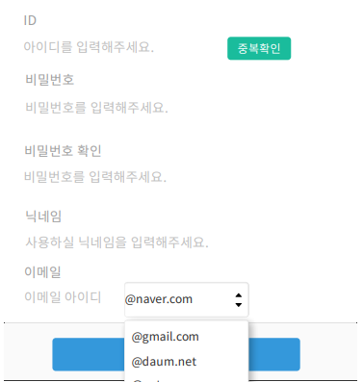
user (회원 도메인)
Column | Type | Null 가능 여부 | Auto Increment | 설명
id | int | N | Y | pk
loginId | varchar(15) | N | N | 회원 로그인 아이디
pasword | varchar(128) | N | N | 비밀번호
name | varchar(15) | N | N | 닉네임
email | varchar(128) | N | N | 이메일
createdAt | timestamp | N | N | 생성일
updatedAt | timestamp | N | N | 수정일

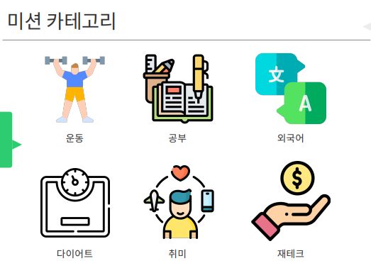
category (미션 카테고리) 운동, 공부, 외국어, 다이어트, 취미, 재테크 (관리자 지정)
Column | Type | Null 가능 여부 | Auto Increment | 설명
id | int | N | Y | pk
name | varchar(15) | N | N | 카테고리 이름
createdAt | timestamp | N | N | 생성일
updatedAt | timestamp | N | N | 수정일

mission (각 미션) 관리자 생성
Column | Type | Null 가능 여부 | Auto Increment | 설명
id | int | N | Y | pk
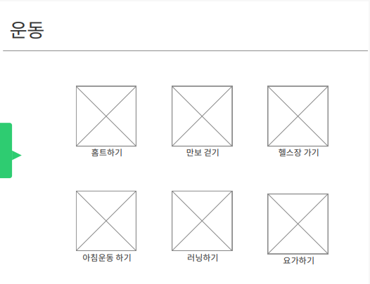

categoryId | int | N | N | 미션 카테고리 ID（pk)
categoryName | varchar(15) | N | N | 미션 카테고리 이름
missionName | varchar(128) | N | N | 미션 이름
missionIntroduction | varchar(255) | N | N | 미션 설명
missionImage | varchar(255) | N | N | 미션 소개 이미지
missionStartDate | date | N | N | 미션 시작일
missionFinishDate | date | N | N | 미션 종료일
missionPeriod | int | N | N | 미션 일수
createdAt | timestamp | N | N | 생성일
updatedAt | timestamp | N | N | 수정일

mission_user 미션에 가입한 유저 테이블 (관계 테이블)
Column | Type | Null 가능 여부 | Auto Increment | 설명
missionId | int | N | N | 미션 카테고리 ID（pk)
missionName | varchar(128) | N | N | 미션 이름
userId | int | N | N | 미션 가입한 유저 ID (pk)
userName | varchar(15) | N | N | 미션 가입한 유저 네임
createdAt | timestamp | N | N | 생성일 (가입일)

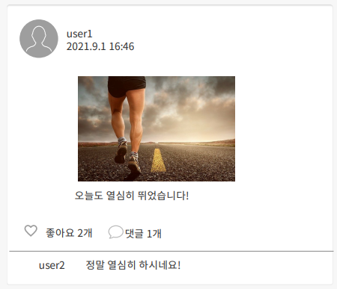
post (글) 미션 달성 인증 목적 (이미지 필수) 해당 미션 가입한 유저만 포스트 가능
Column | Type | Null 가능 여부 | Auto Increment | 설명
id | int | N | Y | pk
userId | int | N | N | 포스트 업로드한 유저 ID (pk)
userName | varchar(15) | N | N | 포스트 업로드한 유저 네임
missionId | int | N | N | 포스트 업로드된 미션 ID (pk)
missionName | varchar(128) | N | N | 포스트 업로드된 미션 이름
content | text | Y | N | 포스트 글 (사진 위주 인증이기 때문에 글은 null 가능)
imgPath | varchar(255) | N | N | 인증 이미지 (사진 인증 필수이므로 null 안됨)
createdAt | timestamp | N | N | 생성일
updatedAt | timestamp | N | N | 수정일

comment (댓글) 해당 미션 가입한 유저만 댓글 업로드 가능
Column | Type | Null 가능 여부 | Auto Increment | 설명
id | int | N | Y | pk
userId | int | N | N | 댓글 쓴 유저 ID (pk)
userName | varchar(15) | N | N | 댓글 쓴 유저 네임
missionId | int | N | N | 해당 댓글이 달린 미션 ID (pk)
postId | int | N | N | 해당 댓글 달린 포스트 ID (pk)
content | varchar(255) | N | N | 댓글 내용
createdAt | timestamp | N | N | 생성일
updatedAt | timestamp | N | N | 수정일

like (좋아요) 미션 가입한 유저만 좋아요 가능
Column | Type | Null 가능 여부 | Auto Increment | 설명
userId | int | N | N | 좋아요 누른 유저 ID (pk)
missionId | int | N | N | 해당 좋아요가 달린 미션 ID (pk)
postId | int | N | N | 해당 좋아요가 달린 포스트 ID (pk)
createdAt | timestamp | N | N | 생성일

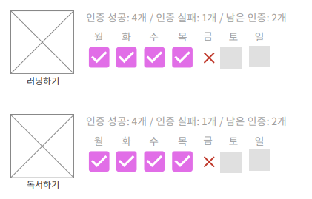
mission_check 기간동안 미션 달성 여부 체크
Column | Type | Null 가능 여부 | Auto Increment | 설명
userId | int | N | N | 미션 체크하는 유저 ID (pk)
missionId | int | N | N | 미션 ID (pk)
missionName | varchar(128) | N | N | 미션 네임
missionStartDate | date | N | N | 미션 시작일
missionFinishDate | date | N | N | 미션 종료일
missionPeriod | int | N | N | 미션 일수
postId | int | N | N | 인증 포스트 ID (pk)
postCreatedAt | timestamp | N | N | 포스트 생성날짜 (인증 날짜에 인증했는지 확인 목적)
createdAt | timestamp | N | N | 생성일
updatedAt | timestamp | N | N | 수정일

user
미션! 에브리데이 URL 설계
 |  |  | 설계자: 이의연

1. 화면 설계
화면 URL | URL path
로그인 | user/sign_in_view
회원가입 | user/sign_up_view
메인 홈 | mission/main
미션 페이지
(1) 운동 | mission/exercise
(2) 공부 | mission/study
(3) 외국어 | mission/language
(4) 다이어트 | mission/diet
(5) 취미 | mission/hobby
(6) 재테크 | mission/finance
각 미션 상세 페이지 | mission/mission_detail
마이페이지 - 참여 중인 미션 | my/mission
마이페이지 - 내가 올린 포스트 | my/post
마이페이지 - 인증 현황 | my/status

2. API 설계

1) 회원가입하기
URL path: /user/sign_up_for_submit

파라미터명 | 데이터 타입 | Null 허용 여부
loginId | String | N
password | String | N
name | String | N
email | String | N

2) 로그인
URL path: /user/sign_in_check
파라미터명 | 데이터 타입 | Null 허용 여부
loginId | String | N
password | String | N
응답값
성공시 | 실패 시
{result: "success"} | {result: "fail"}

3) 로그아웃
URL path: /user/sign_out
파라미터명 | 데이터 타입 | Null 허용 여부
없음
응답값
없음

3) 아이디 중복 체크
URL path: /user/is_duplicated_id
파라미터명 | 데이터 타입 | Null 허용 여부
loginId | String | N
응답값
성공시 | 실패 시
{result: "true"} | {result: "false"}


4) 미션 가입하기
URL path: /mission/join
파라미터명 | 데이터 타입 | Null 허용 여부
missionId | int | N
missionName | String | N
userId | int | N
userName | String | N
응답값
성공시 | 실패 시
{result: "success"} | {result: "fail"}

5) 미션 탈퇴하기
URL path: /mission/out
파라미터명 | 데이터 타입 | Null 허용 여부
missionId | int | N
userId | int | N
응답값
성공시 | 실패 시
{result: "success"} | {result: "fail"}

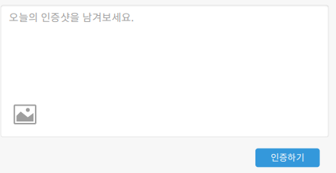
6) 포스트 업로드
URL path: /post/create
파라미터명 | 데이터 타입 | Null 허용 여부
file | MultipartFile | N
content | String | Y
응답값
성공시 | 실패 시
{"result": "success"} | {"result": "fail"}

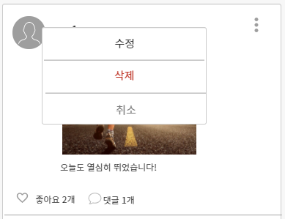
7) 포스트 수정
URL path: /post/update
파라미터명 | 데이터 타입 | Null 허용 여부
postId | int | N
file | MultipartFile | N
content | text | Y
응답값
성공시 | 실패 시
{"result": "success"} | {"result": "fail"}

8) 포스트 삭제
URL path: /post/delete
파라미터명 | 데이터 타입 | Null 허용 여부
postId | int | N
응답값
성공시 | 실패 시
{"result": "success"} | {"result": "fail"}

9) 댓글 쓰기
URL path: /comment/create
파라미터명 | 데이터 타입 | Null 허용 여부
postId | int | N
content | text | N
응답값
성공시 | 실패 시
{"result": "success"} | {"result": "fail"}

10) 댓글 삭제
URL path: /comment/delete
파라미터명 | 데이터 타입 | Null 허용 여부
postId | int | N
content | text | N
응답값
성공시 | 실패 시
{"result": "success"} | {"result": "fail"}

